Hold to Expire
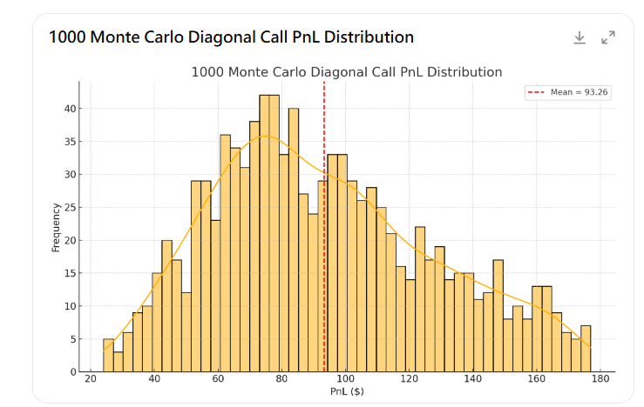
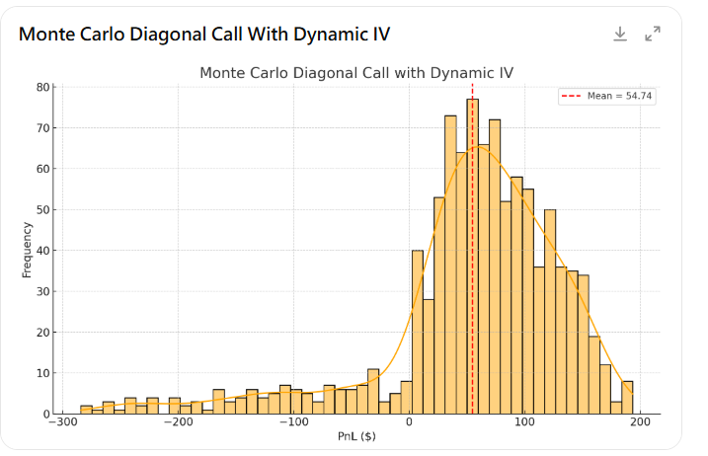
模擬驗證（常態/非對稱環境下都要測過）
 |  | 非對稱真實市場
 | 常態分布 | T分布+regime

Pnl>=6
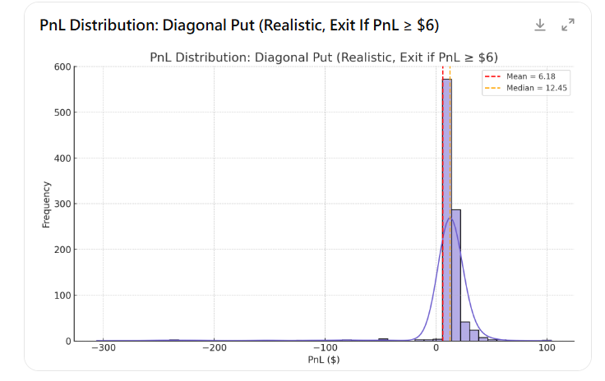
模擬驗證（常態/非對稱環境下都要測過）
甚至跳躍擴散也能應對
 |  | Merton Jump Diffusion
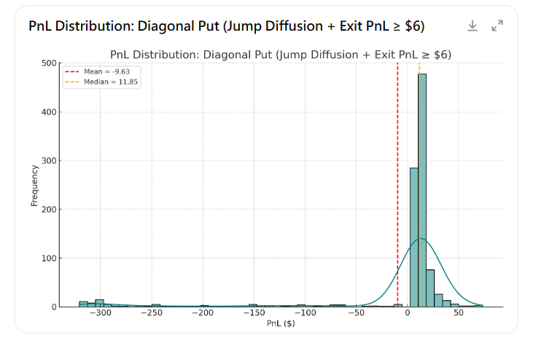
 | T分布+regime

Hold 1d
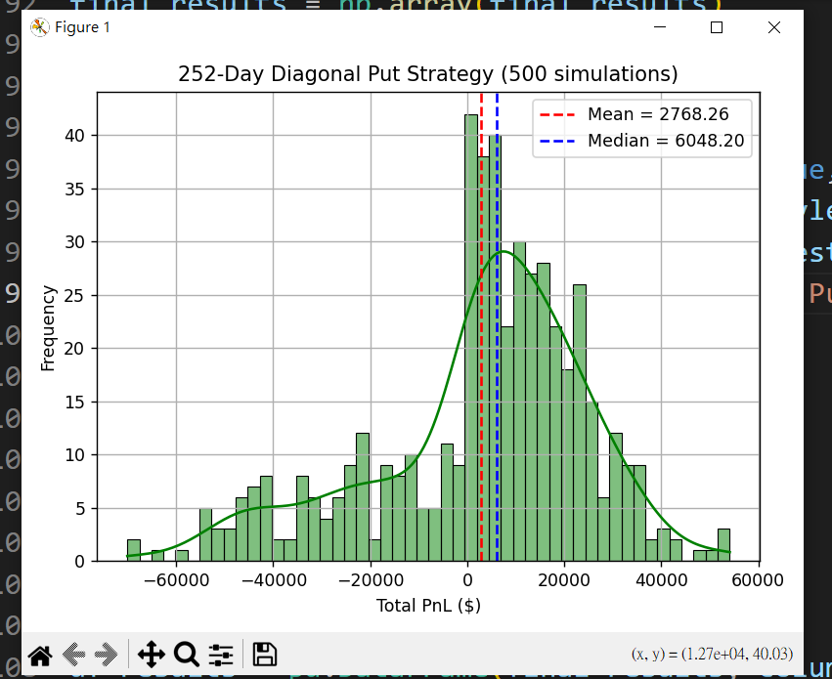
Merton Jump Diffusion |  | 半年500次模擬 | 偶數天call 基數天put

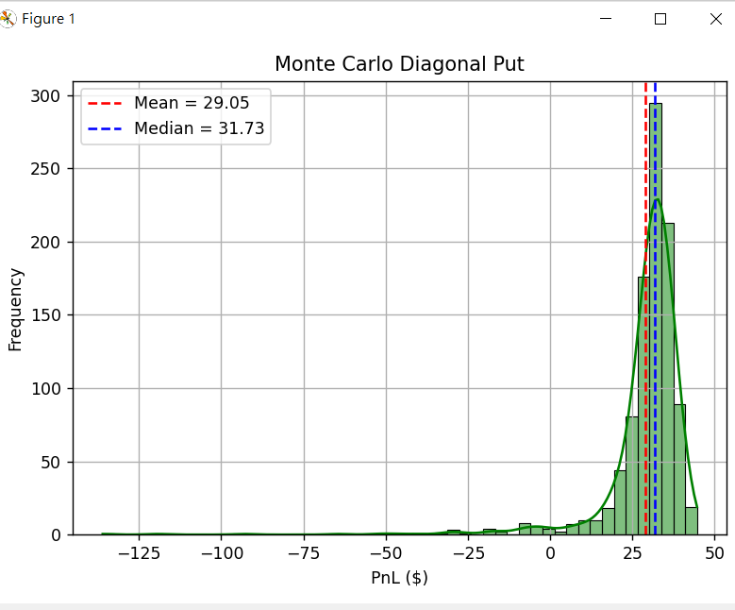
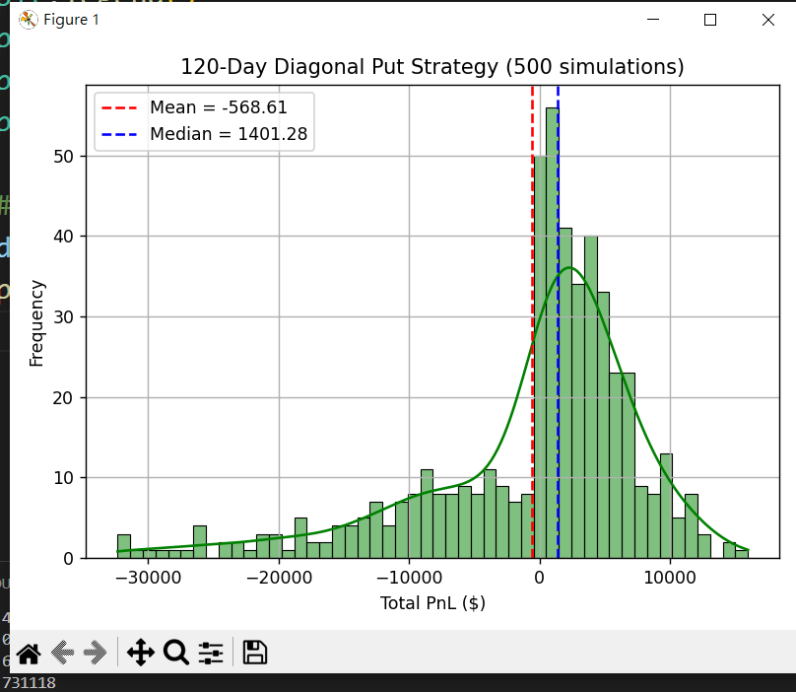
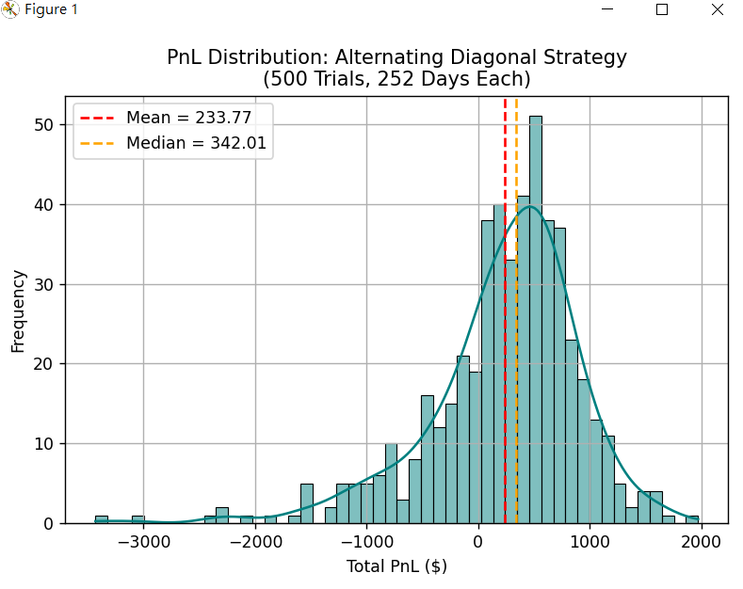

 | 1年500次模擬

